EQXB.EQYB
EQB
 |  |  |  |  | 功能： | 1 | 篩選 Assembled Point Masses |  |  |  | 注意： | 1 | 預設為一般地震力SSD 和 I ，若為台北盆地需自行修正
 |  |  |  |  |  | 2 | 依據耐震設計規範2.12節


 |  |  |  |  | 一般地區地震力 |  |  | 台北盆地地震力
 |  |  |  |  | SSD | 0.5 |  | SSD | 0.6
 |  |  |  |  | I | 1 |  | I | 1.25

Story | H | SSD | I | UX | K | W | EQXB | UY | W | EQYB
1F | 0 | 0.5 | 1 | 0 | 0.05 | 0 | 0 | 0 | 0 | 0
B1
B2
B3
B4
B5

Check
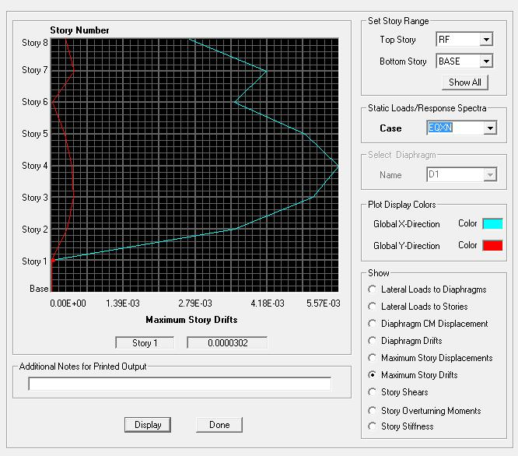
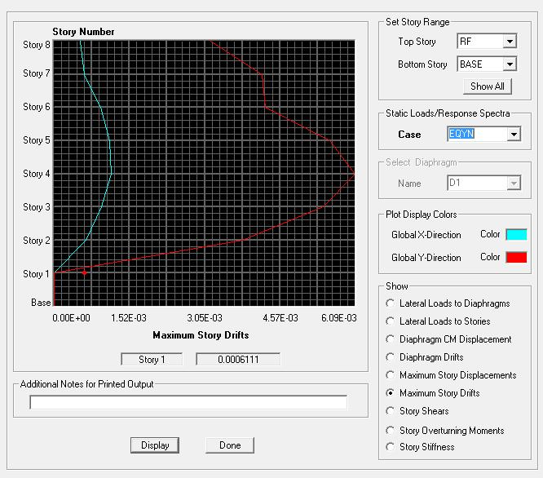
MAGIC
MAGIC
 |  |  |  | 功能： | 1 | 自動抓取同資料夾之Excel資料 |  |  |  |  |  |  |  |  |  |  |  |  | 一般地區地震力計算 |  |  | X向 | Y向 |  | 台北盆地地震力計算 |  |  | X向 | Y向 |  |  |  |  |  |  |  |  |  | Assume | I | 載重 | 基礎 | 材料強度
 |  |  |  |  | 2 | 整理各檢核資料 |  |  |  |  |  |  |  |  |  |  |  |  | 控制週期取自 |  |  | 規範 | 規範 |  | 控制週期取自 |  |  | 規範 | 規範 |  |  |  |  |  |  |  |  |  |  | 1.25 | 0.15 | 1000 | C280
 |  |  |  |  |  |  |  |  |  |  |  |  |  |  |  |  |  |  | 構件設計地震力 |  |  | 0.1276 W | 0.1276 W |  | 構件設計地震力 |  |  | 0.1596 W | 0.1596 W |  |  |  |  |  |  |  |  |  |  |  | 0.5
 |  |  |  | 流程： | 1 | 貼上 Assembled Point Masses、Material List By Story、Story Shears |  |  |  |  |  |  |  |  |  |  |  |  | 樓層間地震力比值 |  |  | 0.48 | 0.53 |  | 樓層間地震力比值 |  |  | 0.67 | 0.60 |  |  |  |  |  |  |  |  |  | Check | 確認柱鋼筋比小於 4%
 |  |  |  |  | 2 | 按下 MAGIC |  |  |  |  |  |  |  |  |  |  |  |  | 垂直設計地震力 |  |  | 0.2000 W |  |  | 垂直設計地震力 |  |  | 0.1472 W |  |  |  |  |  |  |  |  |  |  |  | 確認梁鋼筋比小於 2.5%
 |  |  |  |  | 3 | 檢核資料是否有誤 |  |  |  |  |  |  |  |  |  |  |  |  | 柱之垂直設計地震力 |  |  | 0.1000 W |  |  | 柱之垂直設計地震力 |  |  | 0.1500 W

 |  |  |  | 注意： | 1 | 若某層樓無樓板需要手動修正 FloorArea 部分
 |  |  |  |  | 2 | Load Case 名稱與順序必須相同 |  |  |  |  |  |  |  |  |  |  |  |  |  | EQXP/P= | 0.1575 |  |  |  |  |  |  |  |  | EQXP/0SPECX= |  | 2.01551
 |  |  |  |  |  |  |  |  |  |  |  |  |  |  |  |  |  |  |  | EQYP/P= | 0.1904 |  |  |  |  |  |  |  |  | EQYP/0SPECY= |  | 0.97785

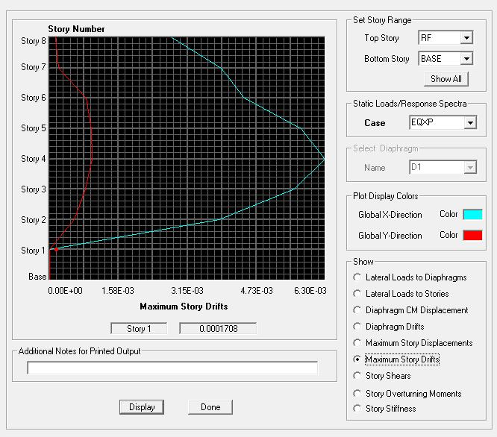
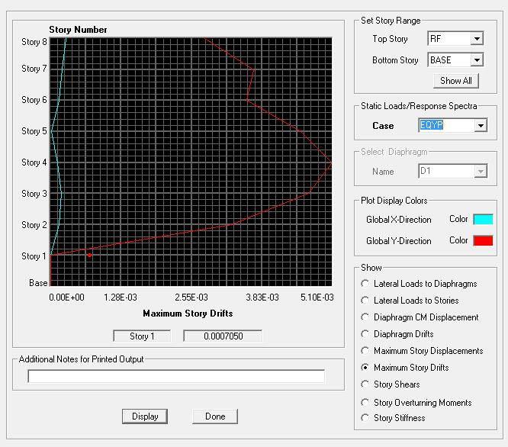
DL | Story | P | W | FloorArea | Unit Weight |  | DL | Story | M(UX) | W | FloorArea | Unit Weight | LL | Story | P | W | FloorArea | Unit Weight |  | 地震力-靜態 |  |  |  |  |  |  |  |  |  | 地震力-動態 |  |  |  |  |  |  |  |  | EQXP |  |  |  |  | EQYP | Warning Message
 | RF | 0 | 0 | 0 | #DIV/0! |  |  | RF | 73.13 | 717.4053 | 0 | #DIV/0! |  | RF | 0 | 0 | 0 | #DIV/0! |  | Story | Load | Loc | P | VX | VY | T | MX | MY |  | Story | Load | Loc | P | VX | VY | T | MX | MY |  |  |  |  |  |  | Analysis Options & Mass Source | Grid & Story | Material Properties | Frame Section | Area Section | Load Case
 | 4F | 0 |  | 0 |  |  |  | 4F | 73.13 | 717.4053 | 0 | #DIV/0! |  | 4F | 0 |  | 0 |  |  | 2F | DL | Bottom | 2869.6212 | 0 | 0 | 0 | 0 | 0 |  | 2F | EQXP | Bottom | 0 | -452.1 | 0 | 7459.615 | 0 | -5425.174
 | 3F | 0 |  | 0 |  |  |  | 3F | 73.13 | 717.4053 | 0 | #DIV/0! |  | 3F | 0 |  | 0 |  |  | 2F | EQXP | Bottom | 0 | -452.1 | 0 | 7459.615 | 0 | -5425.174 |  | 2F | EQXN | Bottom | 0 | -452.1 | 0 | 6103.321 | 0 | -5425.174
 | 2F | 0 |  |  |  |  |  | 2F | 73.13 | 717.4053 |  |  |  | 2F | 0 |  |  |  |  | 2F | EQXN | Bottom | 0 | -452.1 | 0 | 6103.321 | 0 | -5425.174 |  | 2F | EQYP | Bottom | 0 | 0 | -546.48 | -10820.228 | 6557.714 | 0
 | 1F | 0 |  |  |  |  |  | 1F | 0 |  |  |  |  | 1F | 0 |  |  |  |  | 2F | EQYP | Bottom | 0 | 0 | -546.48 | -10820.228 | 6557.714 | 0 |  | 2F | EQYN | Bottom | 0 | 0 | -546.48 | -8852.914 | 6557.714 | 0
 | BASE |  |  |  |  |  |  | BASE | 0 |  |  |  |  | BASE |  |  |  |  |  | 2F | EQYN | Bottom | 0 | 0 | -546.48 | -8852.914 | 6557.714 | 0 |  | 2F | 0SPECX | Bottom | 0 | 224.31 | 0 | 3927.569 | 0 | 2469.793
 | Totals |  |  | 0 |  |  |  | Totals | 292.52 | 2869.6212 | 0 | #DIV/0! |  | Totals |  |  | 0 |  |  |  |  |  |  |  |  |  |  |  |  | 2F | 0SPECY | Bottom | 0 | 0 | 558.86 | 11266.933 | 6679.378 | 0
 |  |  |  |  |  |  |  |  |  |  |  |  |  |  |  |  |  |  |  |  |  |  |  |  |  |  |  |  |  | 2F | EQV | Bottom | 0 | 0 | 0 | 0 | 0 | 0
 |  |  |  |  |  |  |  |  |  |  |  |  |  |  |  |  |  |  |  |  |  |  |  |  |  |  |  |  |  | 2F | SPECXF MAX | Bottom | 0 | 280.18 | 0 | 4905.993 | 0 | 3085.061
 |  |  |  |  |  |  |  |  |  |  |  |  |  |  |  |  |  |  |  |  |  |  |  |  |  |  |  |  |  | 2F | SPECYF MAX | Bottom | 0 | 0 | 671.3 | 13533.749 | 8023.215 | 0

 |  |  |  |  |  |  |  |  |  |  |  |  |  |  |  |  |  |  |  |  |  |  |  |  |  |  |  |  |  |  |  |  |  |  |  |  |  |  | EQXN |  |  |  |  | EQYN

